ドメインモデル
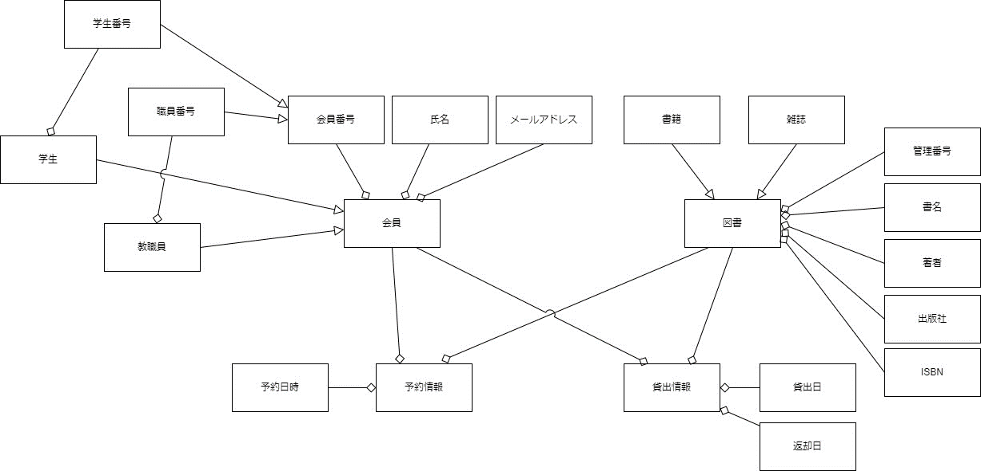
要求分析／ドメインモデル | システム名 | 作成者 | 作成日 | ページ
 | 図書館システム |  |  | 1

ユースケース図
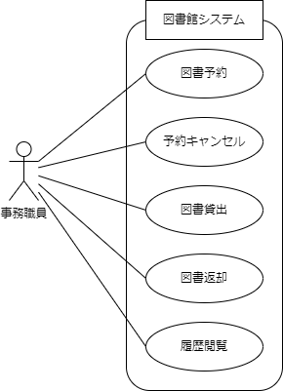
要求分析／ユースケースモデル | システム名 | 作成者 | 作成日 | ページ
 | 図書館システム |  |  | 1

ロバストネス図（図書予約）
予備設計／ロバストネス図 | システム名 | 作成者 | 作成日 | ページ
 | 図書館システム | 松村 | 2025-10-06
 | ユースケース名
 | 図書予約
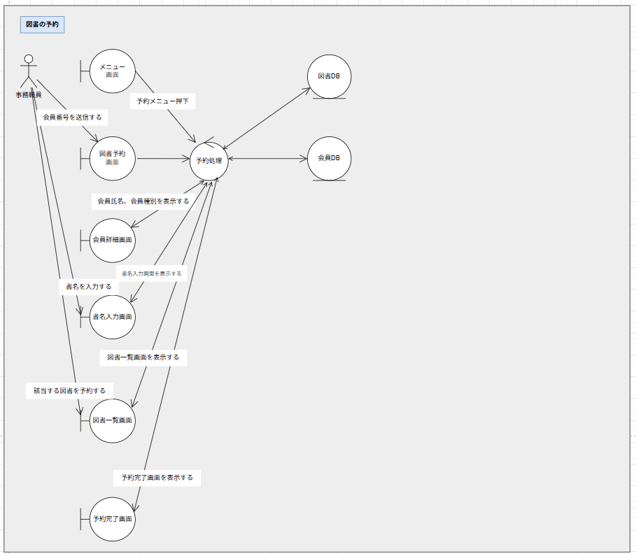
基本フロー

代替フロー

シーケンス図（図書予約）
詳細／シーケンス図 | システム名 | 作成者 | 作成日 | ページ
 | 図書館システム | 松村 | 2025-10-06
 | ユースケース名
 | 図書予約
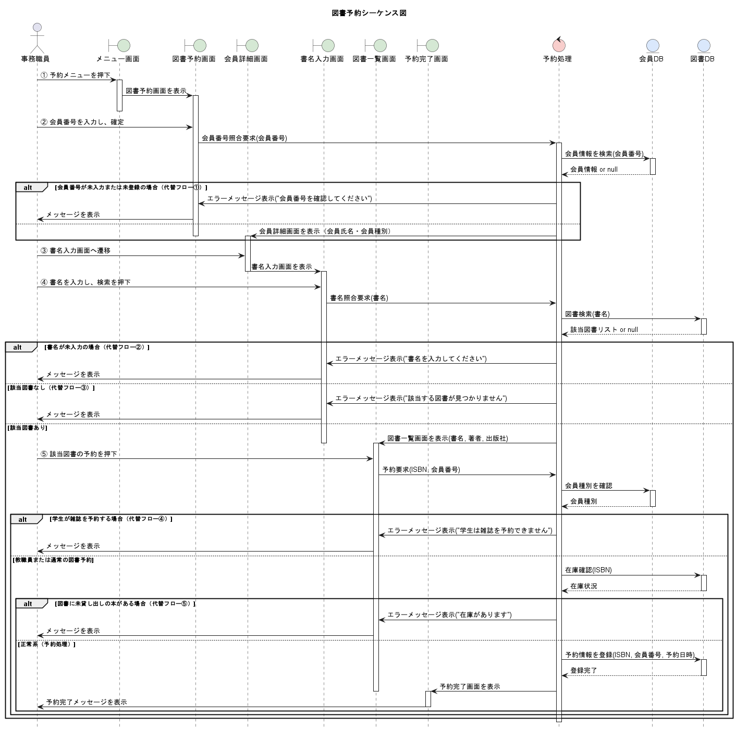
基本フロー

代替フロー

ロバストネス図（図書貸出）
予備設計／ロバストネス図 | システム名 | 作成者 | 作成日 | ページ
 | 図書館システム | 原口 | 2025-10-06
 | ユースケース名
 | 図書貸出

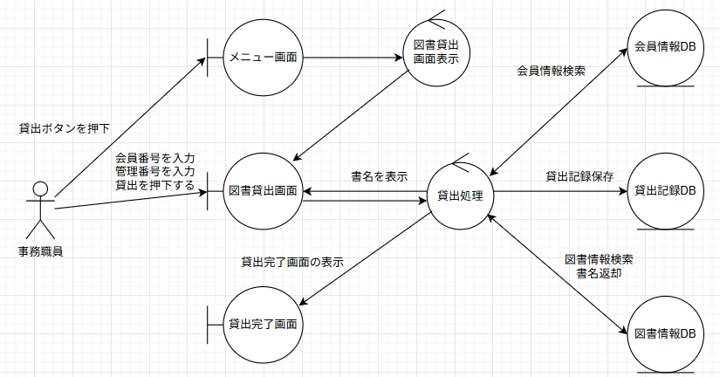
基本フロー

代替フロー

シーケンス図（図書貸出）
詳細／シーケンス図 | システム名 | 作成者 | 作成日 | ページ
 | 図書館システム | 原口
 | ユースケース名
 | 図書貸出

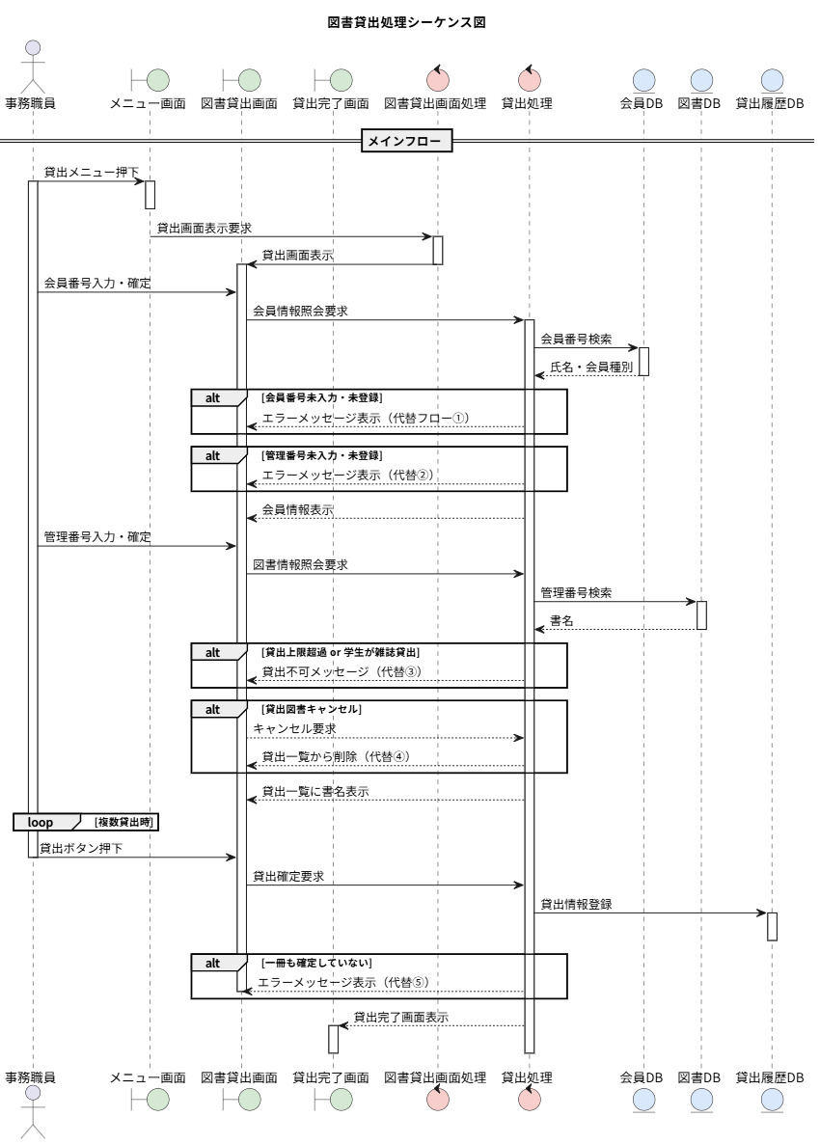
基本フロー

代替フロー

ロバストネス図（図書返却）
予備設計／ロバストネス図 | システム名 | 作成者 | 作成日 | ページ
 | 図書館システム | 原 | 2025-10-06
 | ユースケース名
 | 図書返却

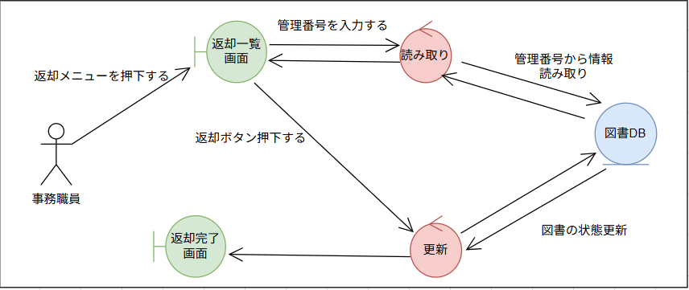
基本フロー

代替フロー

シーケンス図（図書返却）
詳細／シーケンス図 | システム名 | 作成者 | 作成日 | ページ
 | 図書館システム | 原 | 2025-10-06
 | ユースケース名
 | 図書返却

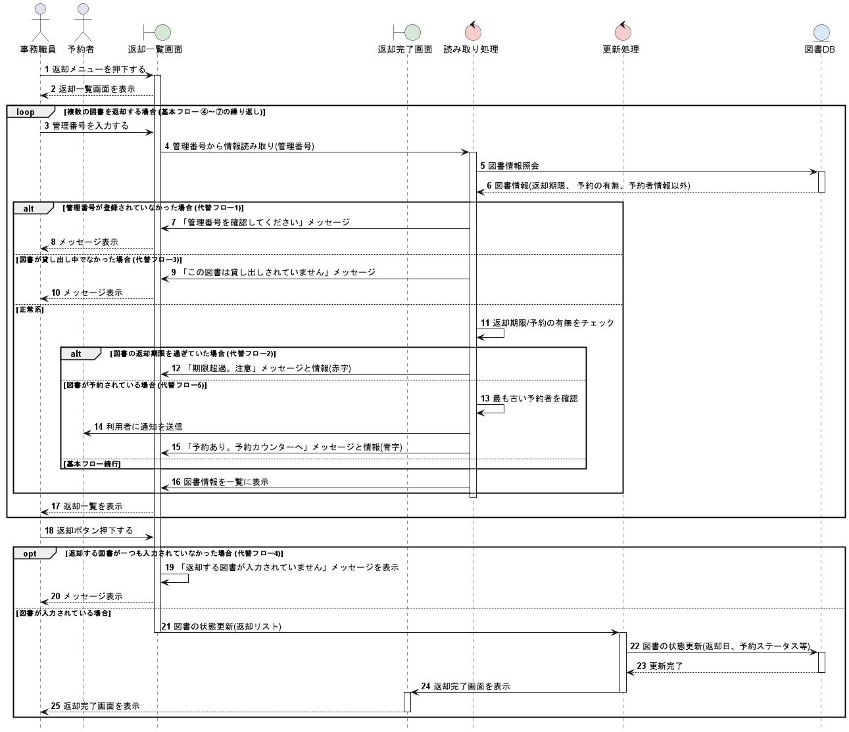
基本フロー

代替フロー

ロバストネス図（履歴閲覧）
予備設計／ロバストネス図 | システム名 | 作成者 | 作成日 | ページ
 | 図書館システム | 林、木下 | 2025-10-06
 | ユースケース名
 | 履歴閲覧

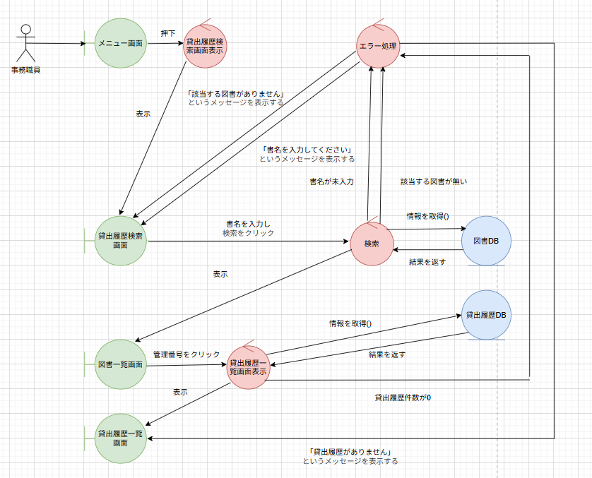
基本フロー

代替フロー

シーケンス図（履歴閲覧）
詳細／シーケンス図 | システム名 | 作成者 | 作成日 | ページ
 | 図書館システム | 林、木下 | 2025-10-06
 | ユースケース名
 | 履歴閲覧

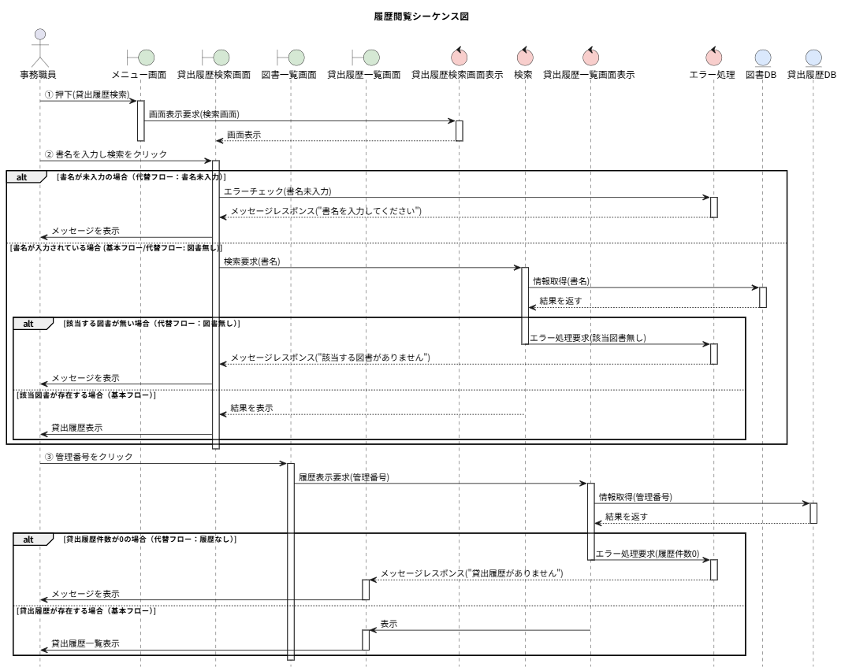
基本フロー

代替フロー

